ESTADISTICAS 311
Hospital Dr. Marcelino Vélez Santana
Registro de Atenciones
Oficina de Acceso a la Información
Julio-Septiembre 2023

Total Atenciones Mensuales de Respuesta 311
Trimestre | Solicitudes | Tipo | Atenciones
Julio | 0 |  | 0
Agosto | 0 |  | 0
Septiembre | 1 | Queja | 1

Consolidado trimestral 3-1-1 - julio-septiembre 2023
 | Hospital Dr. Marcelino Vélez Santana Registro de Atenciones Oficina de Acceso a la Información Julio-Septiembre 2023 Total Atenciones Mensuales de Respuesta 311 Solicitudes | Hospital Dr. Marcelino Vélez Santana Registro de Atenciones Oficina de Acceso a la Información Julio-Septiembre 2023 Total Atenciones Mensuales de Respuesta 311 Atenciones
Julio | 0 | 0
Agosto | 0 | 0
Septiembre | 1 | 1
Total | 1 | 0
Total | 1 |  | 0

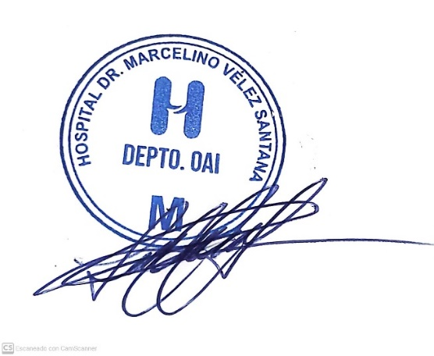

Lic. Lucy Cuevas
Responsable de Acceso a la Información

